Hoja3
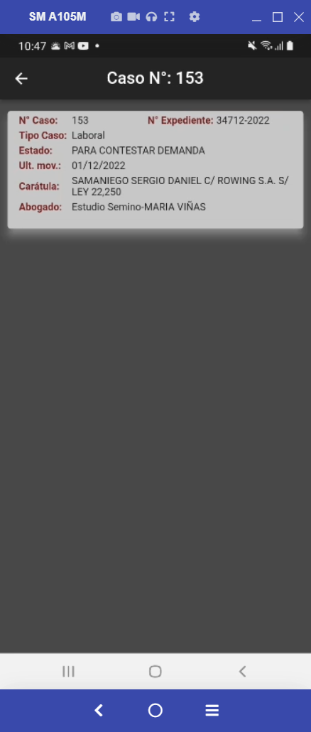
ID_CASO | 153
TIPOCASO | Laboral | al darle click. En la ficha mosrtar
ESTADO | PARA CONTESTAR DEMANDA
FECHA_INICIO | 2022-12-01 | Id Caso
FE_ULT_MOV | 2022-12-01 | Nro Expediente
CERRADO | 0 | Tipo de Caso
FECHA_CIERRE | NULL | Estado
CARATULA | SAMANIEGO SERGIO DANIEL C/ ROWING S.A. S/ LEY 22,250 | Ultimo movimiento
CLIENTE | - | Caratula
ABOGADO | Estudio Semino-MARIA VIÑAS | Abogado
JUZGADO | JUZGADO DE TRABAJO Nº 65 | IMPORTES/MONTOS
ESCRIBANO | 34712-2022 | ID Contraparte + el telefono. Posibilidad de enviar wsp. Identico a fleet, que pueda corregir el nro.
JUEZ | 3
IMPORTEJUICIO | 1416294.96
MONEDA | ARG |  | Cuáles son los campos de Montos a mostrar?
IMPORTEREALDEUDA | NULL |  | El campo ID Contraparte existe….y cuáles el teléfono? ¿Hay que buscarlo en otro lado?
FECHA_VENCIMIENTO | NULL
FECHACALCULO | NULL
DIASATRASO | NULL |  | CausantesJuiciosContraparte
INTERESES_MORATORIOS | NULL
IMPORTEINTERES | NULL
INTERESES_PUNITORIOS | NULL |  |  | CausantesJuiciosNotificaciones | TITULO | OBSERVACIONES | MONTO | TIPOTRANSACCION | NROFACTURA | LUGAR | PARTICIPANTES | LINKARCHIVO (Foto o PDF) Carpeta Legales
IMPORTEPUNITORIO | NULL |  |  |  | Texto | Texto | Monto plata
GASTOS_JUDICIALES | NULL
IMPORTEGASTOS | NULL
COBROSCLIENTE | NULL
PAGOSDEMANDADO | NULL
HONORARIOS | NULL |  |  | CausantesJuiciosMediaciones | MEDIADORES | FECHA | MONEDA | OFRECIMIENTO | TIPOTRANSACCION | CONDICIONPAGO | VENCIMIENTOOFERTA | RESULTADOOFERTA | MONTOCONTRAOFERTA | ACEPTACIONCONTRAOFERTA | LINKARCHIVOMEDIACION(Foto o PDF) Carpeta Legales
IMPORTEHONORARIOS | NULL |  |  |  | Texto | Elegir | ARG-USD | Monto plata | Efectivo | Texto | Fecha | Contra Oferta | Monto plata | SI-NO
VARIOS | NULL |  |  |  |  |  |  |  | E-Cheq |  |  | Rechazada
IMPORTEVARIOS | NULL |  |  |  |  |  |  |  | Trasferencia |  |  | Aceptada
PERIODO | NULL |  |  |  |  |  |  |  | Otro
GRUPO | NULL
CAUSANTE | NULL |  |  |  |  |  |  |  | Efectivo |  |  | Contra Oferta
IDUSERIMPUT | NULL |  |  |  |  |  |  |  | Efectivo - E-Cheq |  |  | Contra Oferta - Rechazada
NroExpediente | 34712-2022 |  |  |  |  |  |  |  | Efectivo - E-Cheq - Trasferencia |  |  | Contra Oferta - Rechazada - Aceptada
IDContraparte | NULL |  |  |  |  |  |  |  | Efectivo - E-Cheq - Trasferencia - Otro |  |  | Contra Oferta - Rechazada - Aceptada -

